Passo a Passo
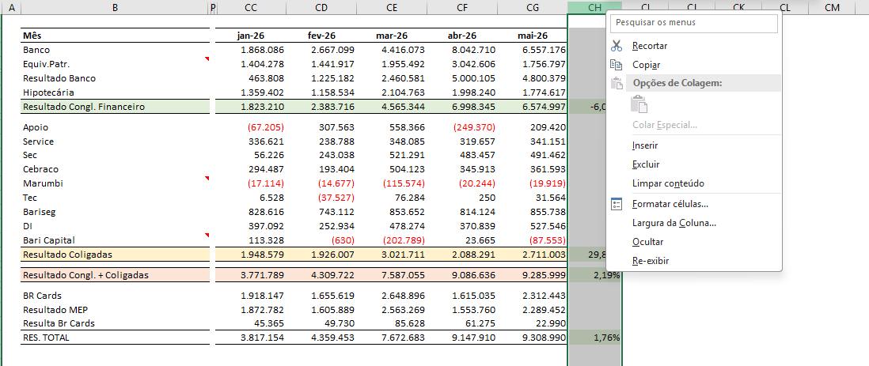

1 | Atualização da aba RESULTADO
1.1 | Insira uma coluna após a última coluna com dados do mês anterior
1.2 | Cole os dados disponibilizados na planilha do P&L da data-base atual
1.3 | Verifique se os dados estão corretos conforme as linhas da tabela
1.4 | Atualize a fórmula de variação na útlima coluna

2 | Atualização da aba P&L Mensal - Anualizado
2.1 | Pular uma coluna e inserir a data-base atualizada
2.2 | Colar as colunas da aba P&L Mensal, na mesma formatação utilizada na planilha
2.3 | Verificar se os valores correspondem com a linha presente
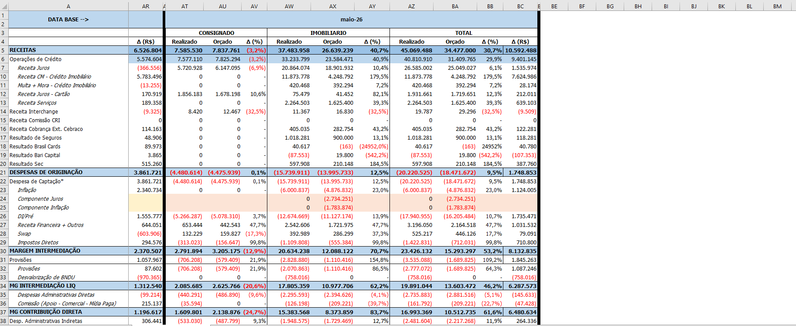

3 | Atualização da aba P&L Acumulado
3.1 | Colar os dados disponibilizados na planilha do P&L

4 | Atualização da aba Comparativo 2026 x 2025
4.1 | Colar os dados da aba P&L Acumulado
4.2 | Colar os dados da aba P&L Acumulado referente ao mesmo período do ano passado

5 | Atualização do Dashboard Streamlit
5.1 | Anexe no Claude a planilha BASE_DASHBOARD_PL_2026 e o código atual do stream lit, salvo na pasta "G:\Drives compartilhados\Area - FPA\FPA\29. Checks Contabilidade\2026\Nova pasta\streamlit_app.py"
5.2 | Encaminhe ao Claude o seguinte prompt
 | Atualização mensal do dashboard de P&L (Banco Bari). Anexei dois arquivos: - BASE_DASHBOARD_PL_2026.xlsx → a planilha com a nova data base - streamlit_app.py → o código atual do dashboard Quero que você atualize o CÓDIGO para a nova data base. NÃO altere a planilha. Antes de editar, investigue a planilha e o dashboard atual e mantenha EXATAMENTE o mesmo formato/layout visual do dashboard (ordem das seções, cards, gráficos, cabeçalhos, cores, textos fixos) — não altere nada na estrutura ou no design. Atualize SOMENTE os valores e as comparações. No final, me devolva APENAS o streamlit_app.py completo e atualizado. Antes de editar, siga estas regras: 1) Descubra a data base e o nº de meses acumulados do ano lendo a planilha (na aba "Comparativo 2026 x 2025", linha 0: o campo "Até:" dá o último mês, e "Proporção anual" = 12 / nº de meses). Confirme também em "P&L Acumulado". 2) Rótulos do comparativo são VARIÁVEIS conforme o mês. Use o padrão "Acum. NM 26" / "Acum. NM 25", onde N = nº de meses acumulados (maio = 5M, junho = 6M, julho = 7M, e assim por diante). Troque em TODOS os lugares do comparativo (títulos de seção, cards, "vs ...", cabeçalhos de tabela e de gráfico). NÃO altere o dicionário mes_para_trimestre (é outro recurso). 3) Comparativo 2026 x 2025: monte o comparativo cruzando as abas "Comparativo 2026 x 2025" E "P&L Acumulado" (não use apenas uma das duas como fonte). Leia as colunas de cada produto (Consignado/Imobiliário/Total) de forma DINÂMICA em cada bloco. Os blocos de 2026 e de 2025 podem ter número de colunas diferente (ex.: o de 2025 às vezes tem uma coluna extra "BANCO DIGITAL"). Não use offsets fixos de coluna. 4) NÃO deixe nenhum valor numérico chumbado no código. Os valores de carteira, comissão e amortização devem vir da planilha: - Carteira (Total): casar por "contains carteira". - Comissão 2025 (Total): casamento EXATO com "comissao" (para NÃO pegar "Receita Comissão CRI", que também contém "comissão"). - Amortizaç

5.3 | Copie o código enviado pelo Claude e acesse o editor do código no Github e cole o novo código

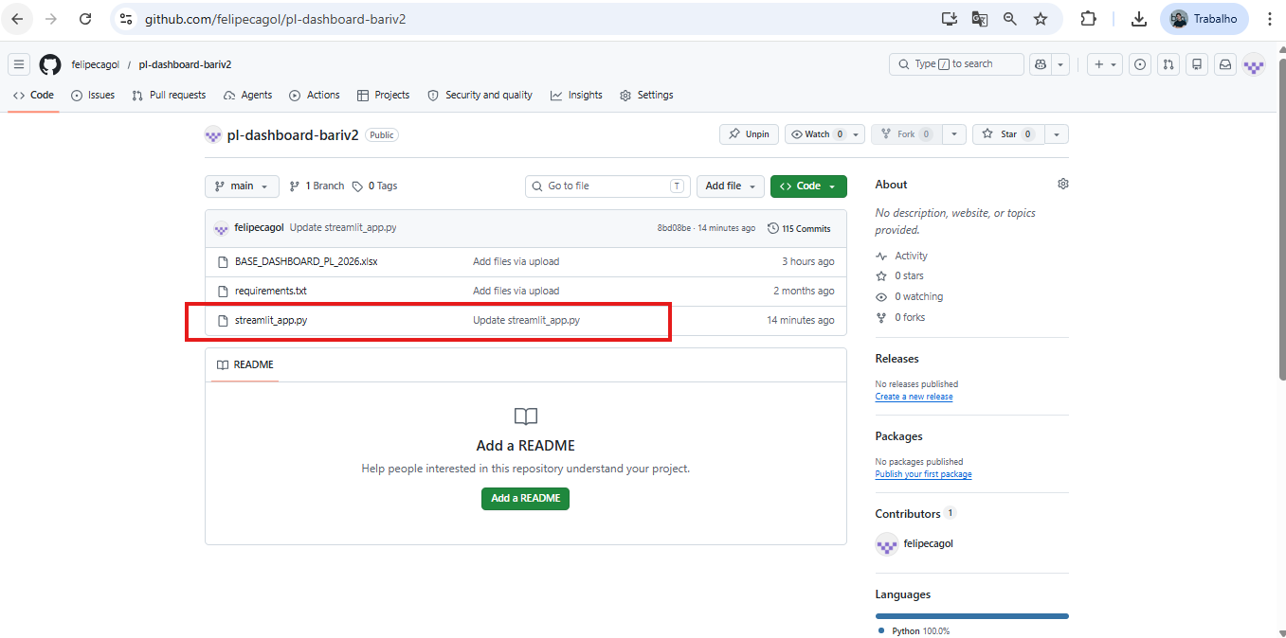
1º

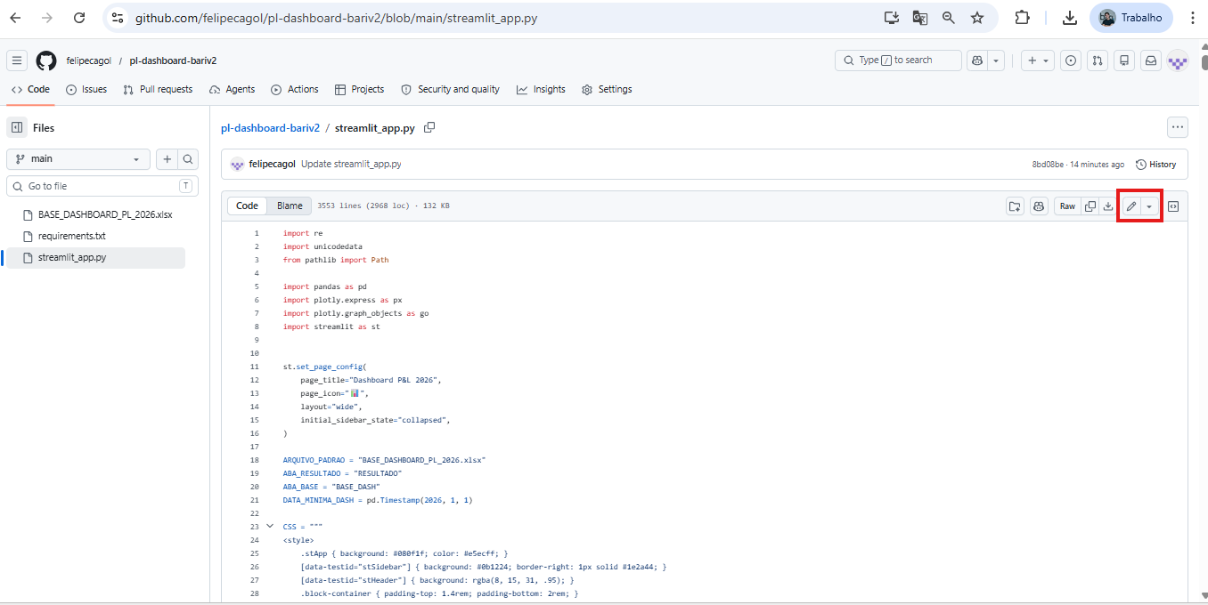

2º

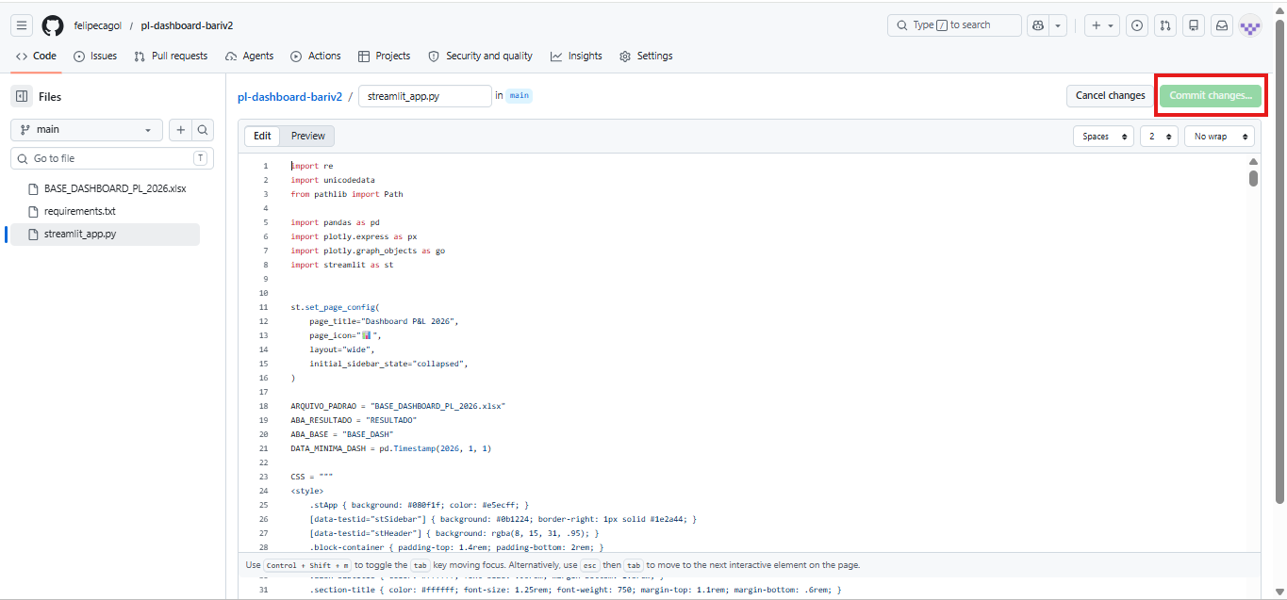
3º

5.4 | Verifique se o dashboard foi atualizado e se TODOS os valores estão corretos
 | https://pl-dashboard-bariv2-e8vph2fztfoysynznzbmes.streamlit.app/

